Tabelle1
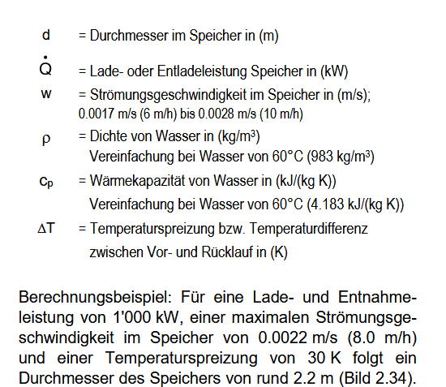

 |  |  |  |  |  |  |  | 1000 | kW
 |  |  |  |  | 0.1367895025 |  |  | 0.0022 | m/s
234 | kW | Maximal autretende Last |  |  |  |  |  | 30 | K
0.0028 | m/s |  |  | Bsp | 0.36848064604 |  |  | 983 | kg/m³
10 | K |  |  |  | 0.60702606702 |  |  | 4.183 | kJ/kgK
983 | kg/m³
4.183 | kJ/kgK |  |  |  |  |  |  | D | 2.1660196906

D | 1.608656363 | [m] | MINDESTDURCHMESSER
 | 2.2 | [m] | Durchmesser, osdass Höhe stimmt
A | 8.1297358534 | [m²] |  |  | 3600
kJ |  | ZylinderV=pi r²*h |  |  |  |  |  |  | Häufigkeitsverteilung der Lasten plotten
Q | Dauer Bereithaltung Volllast | Höhe | [m³] | Masse [kg] | s | h/D | [l] |  | Quantile plotten
842400 | 1 | 10.08 | 20.486934351 | 20138.656467 | 3600 | 6.2660989829 | 20,487
421200 | 1 | 2.6947081576 | 10.243467175 | 10069.328233 | 3600 | 1.6751297664 | 10,243 | 2 Speicher wegen begrenzter Höhe
421200 | 1 | 2.6947081576 | 10.243467175 | 10069.328233 | 3600 | 1.6751297664 | 10,243

10108800 | 12 | 120.96 | 245.84321221 | 241663.8776 | 43200 | 75.193187795 | 245,843
242611200 | 24 | 2903.04 | 5900.237093 | 5799933.0624 | 1036800 | 1804.6365071 | 5,900,237

 |  |  |  |  |  |  | 0.0057077625571 | 325
 |  |  |  |  |  |  | 0.018264840183 | 162.5
 |  |  |  |  |  |  | 0.011415525114

